Sheet1
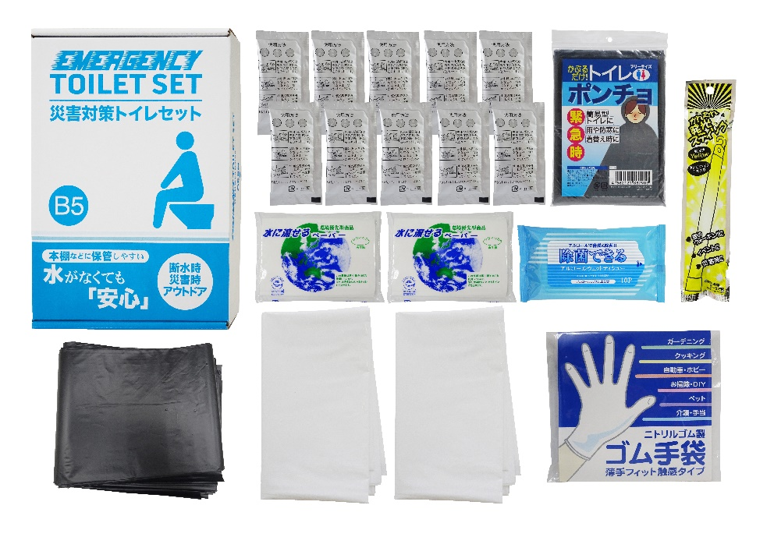

提 案 書


災害対策トイレセット10回分プラス MT-25R |  | 参考上代 | ¥2,500 | 販売価格
 |  | （税別） |  | （税別）
【JAN】 | 4562121889095
 |  |  | 【商品番号】 MT25R-60 【パッケージサイズ】 190×60×278㎜・584g 【個装形態】 化粧箱入 【入数】 30 【セット内容】 抗菌剤入凝固剤×10・排便処理袋×10・収納外袋×2・水に流せるペーパー×2・除菌アルコールウェットティッシュ・発光スティック・トイレポンチョ・ゴム手袋 【商品説明】 コンパクトに備蓄しやすいトイレ処理キット 【備考】 一部色・柄・商品が変更になる場合があります。ご了承ください。 【生産国】 中国・日本・タイまたはマレーシア

